Caso de Uso
Actualmente los clientes realizan gran volumen de transacciones online para realizar compra de diversos productos de acorde a sus necesidades, las cuales pueden encontrarlas a través de la plataforma SODIMAC.
Por ello, a fin para mejorar la experiencia del cliente es importante manejar un adecuado control de stock de los diferentes productos y así poder cubir su demanda.
El desafio no consiste en reducir al máximo el stock, ni tener un exceso de inventario, sino poseer la cantidad adecuada de productos en la tienda con el fin de obtener un abastecimiento adecuado a la demanda de los clientes.

3 V's de Big Data
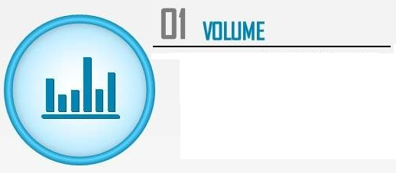
1. SODIMAC maneja gran volumen de información de transacciones que realizan sus clientes al momento de realizar sus compras online.
2. SODIMAC maneja gran volumen de productos, características y/o especificaciones técnicas

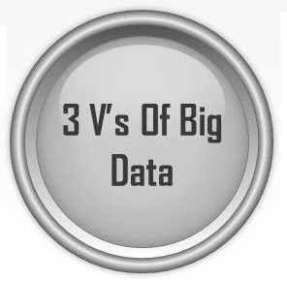
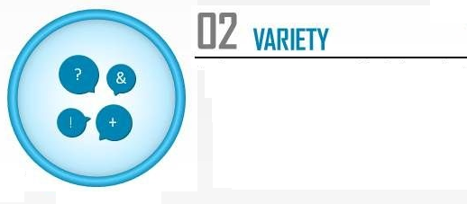

SODIMAC maneja diversas fuentes de datos estructurada (base de datos relacionales SQL, Oracle), semi estructurado (archivos excel, csv, txt y xml) y no estructurada (videos y fotos)

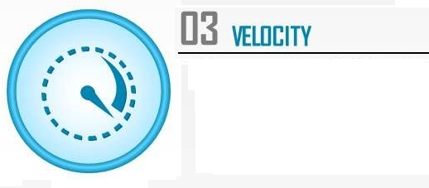

1. Los datos se generan en línea (web) dado que las transacciones se realizan de manera muy rápida, ya sea a nivel de stock de productos, tanto para la compra de productos como el pago respectivo.
2. Validación de datos del cliente en línea (usuario y crédito disponible) del medio de pago a usar

Fuentes Informacion
TIPO DE DATO

Tradicional
No Tradicional

Estructurado
SQL, Oracle

Semi Estructurado
Excel, CSV, txt, xml

No Estructurado
Video, fotos, link pagina web

Arquitectura Conceptual
FUENTES
INGESTA
ALMACENAMIENTO
EXPLOTACION
Batch
Real Time
Herramientas de visualizaciòn
Estructurado

Semi Estructurado
Big Data
PROCESAMIENTO

Batch
Micro Batch
Herramientas Analiticas
No Estructurado
Near Real Time
Real Time

Arquitectura Tecnologica
FUENTES
INGESTA
ALMACENAMIENTO
EXPLOTACION
Estructurado
Batch
Real Time
Herramientas de visualizaciòn

Semi Estructurado
Big Data
PROCESAMIENTO
Batch
Micro Batch

Herramientas Analiticas
No Estructurado
Near Real Time
Real Time

Sizing (OTRO GRUPO)
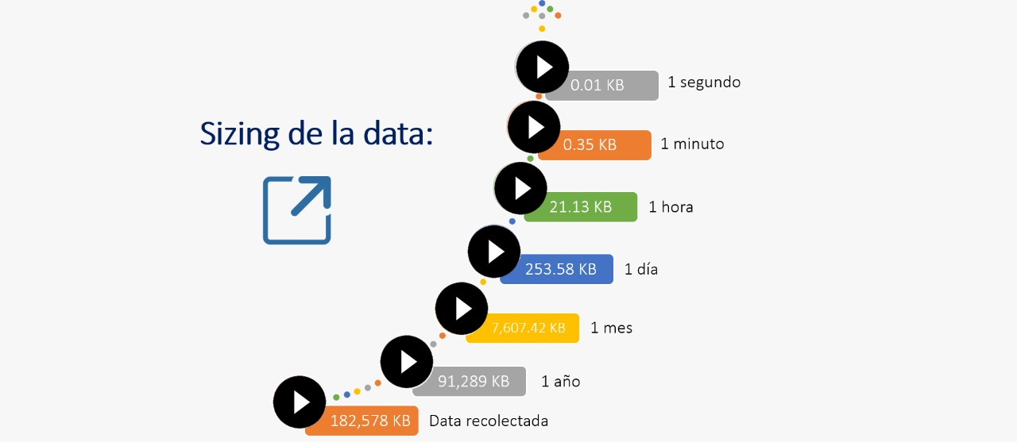

Ingestar tabla HDFS (punto 10)
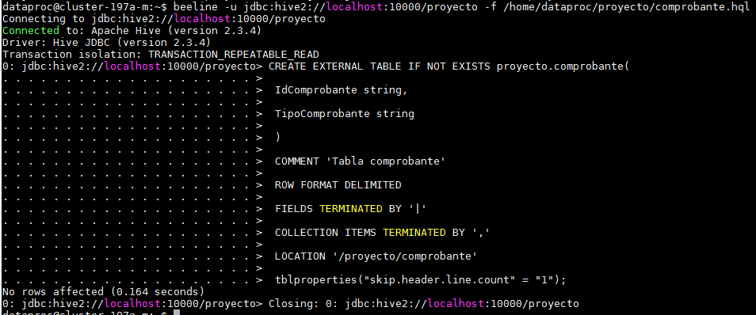
A | CREAMOS EL DIRECTORIO HDFS:

B | COPIAMOS LOS ARCHIVOS PLANOS AL DIRECTORIO HDFS
 | Ver el contenido de cada carpeta

C | CREAMOS LAS TABLAS:

 | PRODUCTO
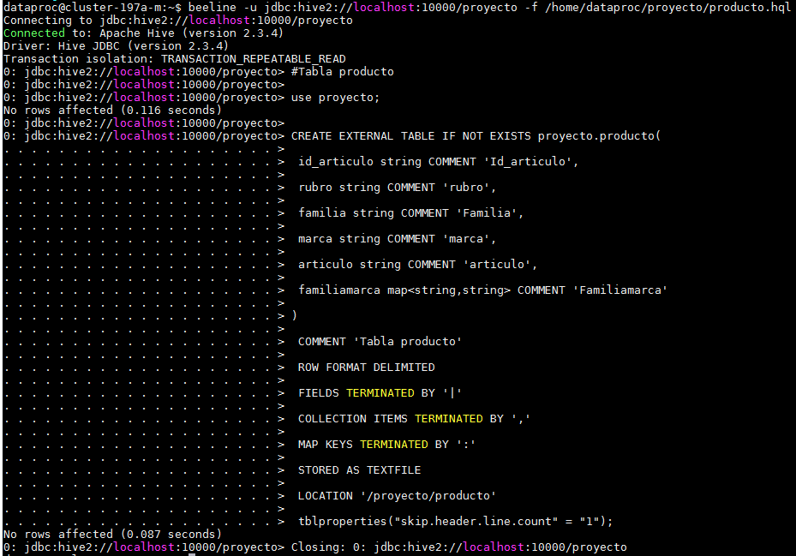

 | CLIENTE

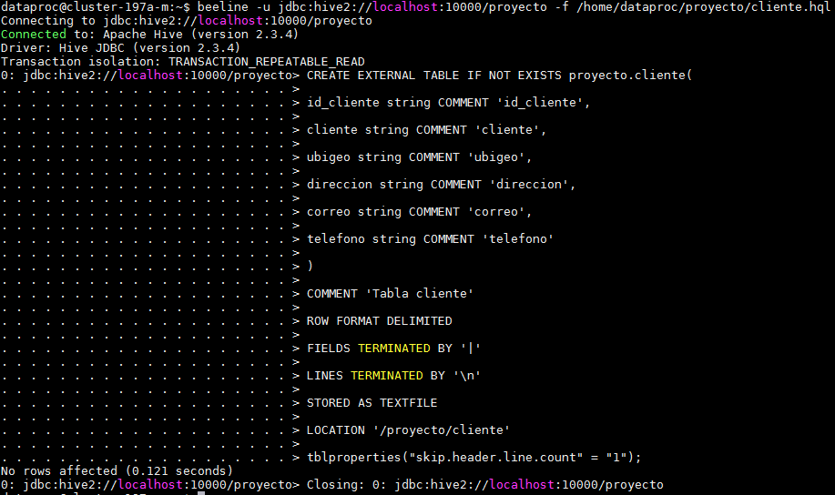

 | TIENDA
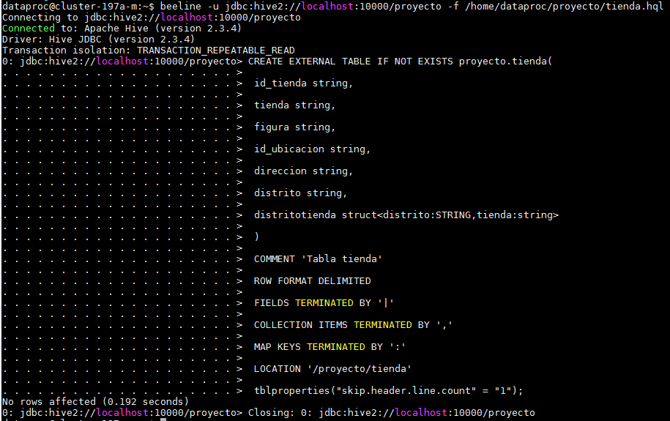

 | DISTRITO

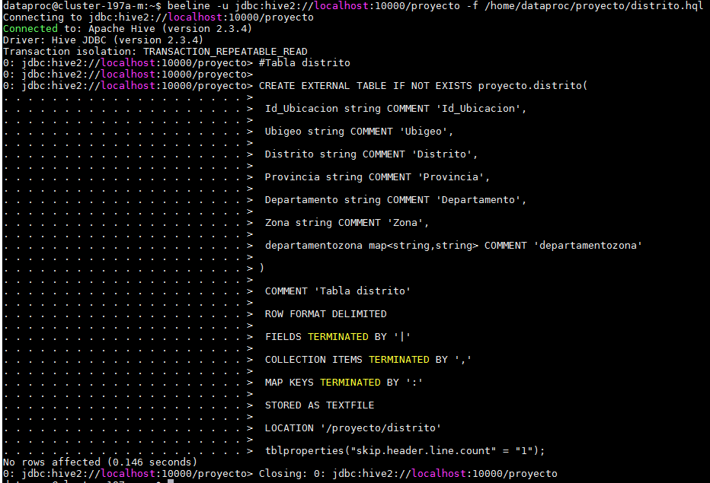

 | COMPROBANTE

Rspta punto 11
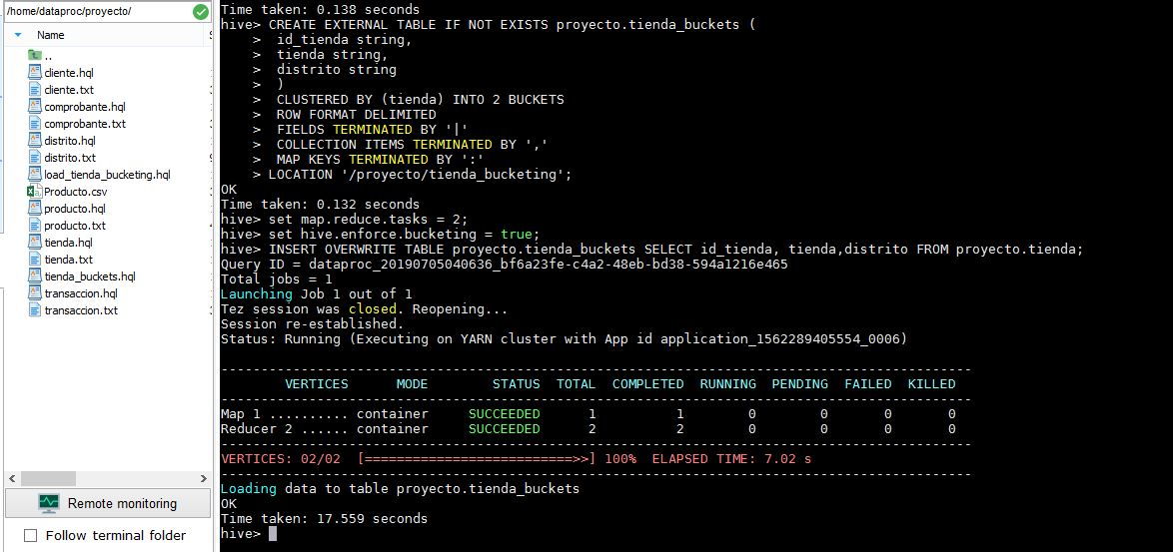
TABLA CON BUCKETING

